Лист1
Identifier | Summary |  | Description |  | Steps to reproduse
BUG_BUS_01 | Не удаляется товар на форме "Кошик" после нажатие на кнопку "Видалити". |  | Не удаляется товар на форме "Кошик" после нажатие на кнопку "Видалити". Также не происходит обновление каунтера над значком корзны на главной странице сайта. |  | 1. Нажать на кнопку "Корзина" в правом верхнем углу header . 2. Нажать на список доступных действий в виде трех точек , которое находиться в правоой верхней части формы. 3. Нажать на кнопку "Видалити". Excepted result: 1. Открывается форма "Кошик". 2. Появляется кнопка "Видалити". 3. Появляется Preloader. Форма "Кошик" не содержит - пустая. На главной странице над значком корзины исчезает каунтер. Actual result: Форма "Кошик" НЕ пустая . На главной странице над значком корзины НЕ исчез каунтер.

Reprodusibillity | Severity | Priority | Symptom | Workaround | Comments | Attachments
 | 3 из 5 | 4 из 5 |  | Попробывать выйти из экаунта, почистить cookies и сново залогиниться в системе. | 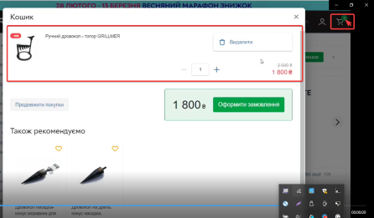 После обновлениия формы "Кошик" , товар продолжает находиться в корзине, также не сбрасывается каунтер корзины на главной странице сайта.

